Errors
title | description | image | is_published | order_index
Аварийный режим c-E - защита от сухого хода в режиме расхода воды | Окончательный останов от сухого хода в режиме расхода воды. Автоматический перезапуск выключен. (зеленый светодиод не горит, красный светодиод горит постоянно, звуковой сигнал 1 раз в 2 секунды). На дисплее горит с-Е, насос не работает В процессе работы насоса давление упало ниже установленного уровня давления сухого хода. Автоматический перезапуск насоса отключен. Возможные причины: 1. В источнике исчезла вода; 2. Установлено высокое значение давления сухого хода; 3. Образовалась большая утечка воды вследствие разрыва трубопроводов; 4. Оторвался трос крепления насоса, и он упал в скважину. Эти сообщения появляются только после предусмотренного количества автоматических перезапусков или после включения насоса, если выключен автоматический перезапуск. То есть реле один или несколько раз включал насос, но давление не поднялось выше давления сухого хода. Нажмите кнопку «Старт/стоп» . Если вода появится, возможно, производится отбор большого количества воды длительное время, и в таком режиме давление в системе не может подняться выше давления сухого хода. В таком случае необходимо уменьшить расход воды или уменьшить давление сухого хода. Если вода не появится, то отключите насос от реле и подключите напрямую к розетке 220 В. Если вода появится - неисправно реле давления. Если вода не появится – возможно неисправен насос, либо оторвался шланг или повреждена труба, либо в источнике нет воды. Возможно, между насосом и реле давления установлен фильтр, и он забился. По этой причине давление не доходит до реле. Необходимо почистить фильтр. Возможно время достижения давления до уровня давления сухого хода установлено слишком маленьким. Для скважинных насосов время всасывания необходимо установить «С030» , а для поверхностных «С180» . Также возможно низкое напряжение в сети. Если это частный случай, то необходимо уменьшить расход воды или уменьшить давление сухого хода. Нажмите кнопку «Старт/стоп». Если вода появится, значит, во в |  | TRUE | 1
Аварийный режим Р-Е - защита от разрыва трубопроводов. | Окончательный останов от "разрыва". Давление в системе не может достичь значения "РНХ.Х" (давление включения насоса). (зеленый светодиод не горит, красный светодиод горит постоянно, звуковой сигнал 1 раз в 2 секунды). На дисплее горит P-E, насос не работает. Во время работы насоса давление в системе находилось ниже уровня давления включения в течение времени, превышающем установленное значение в параметре Р.ХХХ. Возможные причины: 1. В источнике исчезла вода; 2. Очень большой расход воды, например осуществляется полив или наполнение емкости; 3. Установлена система автоматической промывки фильтров; 4. Установлено высокое значение давления включения; 5. Образовалась большая утечка воды вследствие разрыва трубопроводов. Что надо делать: 1. Проверить целостность трубопроводов и фитингов. 2. Проверить фильтр, при необходимости промыть. 3. Уменьшить расход воды. 4. Уменьшить давление разрыва. Для изменения давления разрыва: 1. Нажмите кнопку «Выбор» - устройство перейдёт в режим паузы «ПАУ» 2. Для входа в дополнительное меню зажмите кнопку «Выбор» на 3 секунды . 3. С помощью кнопок со стрелками вверх и вниз стрелкой найдите параметр: «ПРХ.Х» (oF в данном случае давление разрыва, которое устанавливается производителем. У Вас на дисплее может быть другое значение). 4. Для изменения значения давления разрыва нажмите кнопку «Выбор» . Значение начнет мигать. С помощью кнопок со стрелками вверх и вниз установите необходимое значение. 5.Для сохранения установленного значения нажмите кнопку «Старт/Стоп» , на дисплее должно появится сообщение «ЗАП» 6.Для запуска насоса с новыми настройками нажмите кнопку «Старт/Стоп» |  | TRUE | 2
Аварийный режим Н-Е - защита от недобора давления. | Окончательный останов от "недобора давления". Давление в системе не может достичь значения "PbX.X" (давление выключения насоса). (зеленый светодиод не горит, красный светодиод горит постоянно, звуковой сигнал 1 раз в 2 секунды). На дисплее горит Н-E, насос не работает. В о время работы насоса давление в системе находилось ниже уровня давления выключения в течение времени, превышающем установленное значение в параметре Н.ХХХ. Возможные причины: 1. В источнике исчезла вода; 2. Очень большой расход воды, например осуществляется полив или наполнение емкости; 3. Установлено высокое значение давления выключения; 4. Слабый насос; 5. Образовалась утечка воды Что надо делать: 1. Проверить целостность трубопроводов и фитингов. 2. Проверить фильтр, при необходимости промыть. 3. Уменьшить расход воды. 4. Уменьшить давление включения. 5. Проверить производительность насоса. 6. Проверить напряжение в сети. Для изменения давления включения: 1. Нажмите кнопку «Выбор» - устройство перейдёт в режим паузы «ПАУ» 2.Нажмите кнопку «Выбор» еще раз, чтобы открыть основное меню. 3.С помощью кнопок со стрелками вверх и вниз стрелкой найдите параметр: «РНХ.Х» ( 1,8 в данном случае давление включения, которое устанавливается производителем по умолчанию. У Вас на дисплее может быть другое значение). 4. Для изменения значения давления включения нажмите кнопку «Выбор» . Значение начнет мигать. С помощью кнопок со стрелками вверх и вниз установите необходимое значение. 5.Для сохранения установленного значения нажмите кнопку «Старт/Стоп» , на дисплее должно появится сообщение «ЗАП» 6.Для запуска насоса с новыми настройками нажмите кнопку «Старт/Стоп» . |  | TRUE | 3
Аварийный режим У-Е - защита от небольших утечек. | Сработала защита "от небольших утечек". (зеленый светодиод не горит, красный светодиод горит постоянно, звуковой сигнал 1 раз в 2 секунды). На дисплее горит У-E, насос не работает. Насос отключен аварийно по причине обнаружения в системе небольшой утечки воды. Необходимо устранить утечку нажать на кнопку «Старт/стоп» Для изменения режимов контроля утечки: 1. Нажмите кнопку «Выбор» - устройство перейдёт в режим паузы «ПАУ» 2. Для входа в дополнительное меню зажмите кнопку «Выбор» на 3 секунды 3. С помощью кнопок со стрелками вверх и вниз стрелкой найдите параметр: «У-ХХ» (oF в данном случае контроль утечки выключен, который устанавливается производителем. У Вас на дисплее может быть значение «У-01» или «У-02» ). 4. Для изменения режима контроля утечки нажмите кнопку «Выбор» . Значение начнет мигать. С помощью кнопок со стрелками вверх и вниз установите необходимый режим. 5.Для сохранения установленного значения нажмите кнопку «Старт/Стоп» , на дисплее должно появится сообщение «ЗАП» 6.Для запуска насоса с новыми настройками нажмите кнопку «Старт/Стоп» | 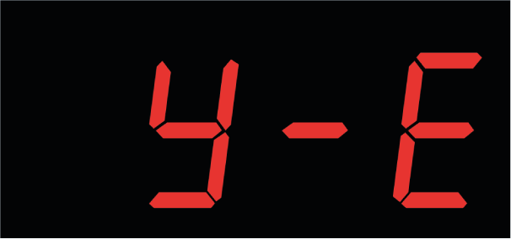 | TRUE | 4
Аварийный режим d-E - защита по функции "дельта". | Окончательный останов по функции "дельта" после установленного количества последовательных срабатываний. (зеленый светодиод не горит, красный светодиод горит постоянно, звуковой сигнал 1 раз в 2 секунды). На дисплее горит d-Е, насос не работает. Насос выключен аварийно после многократной последовательной остановки его по функции «Дельта». Насос отключается по функции «Дельта» если во время его работы давление в системе не меняется более чем на 0,3 бар в течение времени установленной в параметре «td.XX». Количество отключений насоса по функции «Дельта» до аварийного отключения насоса устанавливается в параметре «nd.XX». Возможные причины: 1. Производится полив, или наполнение ванны или другой емкости; 2. Осуществляется длительный прием душа; 3. Установлен слабый насос; 4. Установлена система автоматической промывки фильтров; 5. В системе появилась утечка; 6. В источнике исчезла вода. Что надо делать: 1. Проверить производительность насоса и при необходимости изменить параметры настройки реле давления. 2. Для отбора большого количества воды включить режим «Полив». 3. Проверить фильтры. При необходимости прочистить. 4. Если установлена система водоподготовки, то необходимо включить режим «Полив». 5. Проверить герметичность трубопроводов. 6. Проверить напряжение в сети. При необходимости установить стабилизатор. 7. Уменьшить давление выключения насоса. 8. Проверить наличие воды в источнике. Для того, чтобы отключить функцию «Дельта»: 1. Нажмите кнопку «Выбор» - устройство перейдёт в режим паузы «oF» 2.Нажмите кнопку «Выбор» еще раз, чтобы открыть основное меню. 3.С помощью кнопки «Выбор» перемещайтесь по пунктам меню и дойдите до «Дельта» (30 в данном случае время срабатывания функции «Дельта», которое устанавливается производителем по умолчанию. У Вас на дисплее может быть другое значение) 4. Для изменения значения давления сухого хода используйт |  | TRUE | 5
Аварийный режим ГА-Е - защита от неисправности мембраны гидроаккумулятора. | Окончательный останов "от неисправности мембраны гидроаккумулятора". (зеленый светодиод не горит, красный светодиод горит постоянно, звуковой сигнал 1 раз в 2 секунды). На дисплее горит ГА-Е, насос не работает. Прибор определил неисправность гидроаккумулятора. После включения насоса, давление в системе очень быстро доходит до уровня давления выключения. Возможные причины: 1. Лопнула мембрана гидроаккумулятора; 2. Установлен очень мощный насос; 3. Установлен слишком маленький гидроаккумулятор; 4. Между реле давления и гидроаккумулятором установлен фильтр; 5. Очень маленькая разница между давлениями включения и выключения. Что надо делать: 1. Найдите ниппель для закачки и стравливания воздуха (обычно расположен под чёрной крышкой). Открутите крышку и нажмите на ниппель. Если из ниппеля вытекает вода, это свидетельствует о разрыве мембраны. В таком случае требуется её замена. 2. Уменьшить производительность насоса путем установки дополнительного крана или установки гидроаккумулятор большей емкости. 3. Минимальная разница между давлением включения и выключения должна составлять не менее 1 бар. Если в вашей системе соблюдение этого параметра невозможно или неудобно, рекомендуется отключить защиту от неисправности мембраны гидроаккумулятора. 4. Между реле давления и гидроаккумулятором фильтр устанавливать нельзя. Если у вас он уже стоит, то проверить фильтр и при необходимости почистить и/или установить фильтрующий элемент с большей пропускающей способностью. 5. Нельзя гидроаккумулятор подключать к системе водоснабжения через тонкую, гибкую подводку. Рекомендуется использовать гибкую подводку с присоединительным размером не менее одного дюйма. 6. Гидроаккумулятор и реле давления должны стоять рядом. Если реле давления и гидроаккумулятор необходимо устанавливать далеко друг от друга, то необходимо использовать трубы с внутренним сечением не менее 25 мм. Даже в этом случае расстояние между ними не может быть более 10 м. Для отключения защиты от неисправности мембраны гидроа | 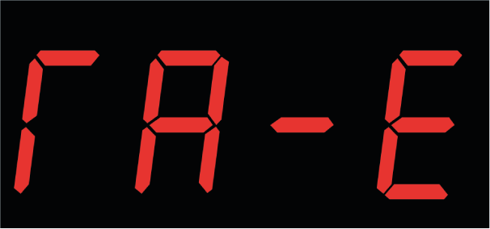 | TRUE | 6
Аварийный режим tH-E - перегрев воды в насосной части. | Поверхностный насос выключен аварийно по причине перегрева воды в насосной части. (зеленый светодиод не горит, красный светодиод горит постоянно, звуковой сигнал 1 раз в 2 секунды). На дисплее мигает -tН- и давление. Насос не работает. Прибор отключил насос для исключения разрушения внутренних узлов насоса из-за перегрева в нем воды. |  | TRUE | 7
Аварийный режим PE.Hi - Производится попытка провести корректировку нулевого показания при наличии давления в системе водоснабжения. | (зеленый светодиод не горит, красный светодиод горит постоянно, звуковой сигнал 1 раз в 2 секунды). Возможные причины: 1. Производится попытка корректировки нулевого показания давления при наличии в системе давления. Необходимо отключить насос, слить воду из системы и провести калибровку нулевого показания давления; 2. Неисправен датчик давления. Прибор необходимо отправить в сервисный центр. |  | TRUE | 8
Аварийный режим PE.Lo - Производится попытка провести корректировку нулевого показания при вакууме в системе водоснабжения. | (зеленый светодиод не горит, красный светодиод горит постоянно, звуковой сигнал 1 раз в 2 секунды). Возможные причины: 1. Производится попытка корректировки нулевого показания давления при вакууме в системе. Необходимо отключить насос, слить воду из системы, открыть кран водоразбора и провести калибровку нулевого показания давления; 2. Неисправен датчик давления. Прибор необходимо отправить в сервисный центр. |  | TRUE | 9
Аварийный режим PE-X - Неисправен датчик давления. | "Х" - служебная информация для производителя. (зеленый светодиод не горит, красный светодиод горит постоянно, звуковой сигнал 1 раз в 2 секунды). На дисплее горит PE-0, PE-1 насос не работает. Неисправен датчик давления. Прибор необходимо отправить в сервисный центр https://extra-aquacontrol.ru/about/sevices_cn/ |  | TRUE | 10
Аварийный режим Ed.X - Неисправен датчик давления. | "Х" - служебная информация для производителя. На дисплее горит Еd.0, Ed.1 насос не работает. Неисправен датчик давления. Прибор необходимо отправить в сервисный центр. |  | TRUE | 11
Аварийный режим r-Е - короткое замыкание. | Окончательный останов по короткому замыканию. (зеленый светодиод не горит, красный светодиод горит постоянно, звуковой сигнал 1 раз в 2 секунды). На дисплее горит r-E, насос не работает. В момент включения насоса, прибор определил очень низкое сопротивление в цепи питания насоса. Возможные причины: 1. Короткое замыкания в обмотке электродвигателя или в сетевом проводе насоса подключено; 2. Вместо центробежного насоса к прибору подключена нагрузка с активным сопротивлением (электрическая лампочка с вольфрамовой нитью накала, нагревательный прибор, воздушный фен и т. д.). Что надо сделать: 1. Проверить напряжение в сети. 2. Провести «обучение» прибора в соответствии с инструкцией. 3. Проверить исправность обмотки насоса. Для проведения обучения: 1.Убедитесь, что мощность насоса соответствует техническим требованиям ЭБУН в соответствии с Таблицей 1, стр. 9. Убедитесь, что напряжение электрической сети находится в диапазоне от 198 до 242 Вольт. В противном случае необходимо обеспечить соблюдение этого требования путем установки стабилизатора напряжения с номинальной мощностью, превышающей мощность насоса не менее чем в 2 раза. Процедура обучения запустится только в диапазоне сетевого напряжения от 198 до 242 Вольт. Откройте один или два крана водоразбора так, чтобы расход воды был близок к режиму обычного потребления. Если по какой-либо причине невозможно пров ести обучение, или оно прервалось в процессе, ЭБУН выдает на дисплей сообщение об ошибке. Одновременно будут сохранены старые результаты обучения (если они были). Расшифровка причин ошибок при обучении приведена в Таблице 10, стр. 46. При успешном проведении нового обучения старые данные стираются и записываются новые. 1. Нажмите кнопку «Выбор» - устройство перейдёт в режим паузы «ПАУ» 2. Зажмите одновременно кнопку «Выбор» и «Стрелка вверх» для попадания в меню защиты по напряжению. 3. В меню защиты по напряжению выберите нужный тип насоса (tYP.1 - |  | TRUE | 12
Аварийный режим i-E - защита от перегрузки по току. | Останов от перегрузки по потребляемому току. (желтый светодиод горит постоянно, зеленый светодиод не горит, красный светодиод горит постоянно, звуковой сигнал 1 раз в 2 секунды). Причины: 1. Высокое напряжение в сети 2. Насосная часть забилась грязью или песком 3. Межвитковое замыкание в обмотке статора 4. Насос погружен в глубокую скважину (более 100 метров) и вышел из строя обратный клапан Что надо делать: 1. Короткое замыкания в обмотке электродвигателя или в сетевом проводе насоса: При подозрении на короткое замыкание в обмотке электродвигателя или в сетевом проводе насоса необходимо выполнить диагностику с применением измерительных приборов (мультиметра). После выявления места и причины замыкания следует незамедлительно устранить неисправность. 2.Проверить исправность обратного клапана, установленного на скважинном насосе. 3.Снизить нагрузку на насос. Например, если перегрузка вызвана чрезмерной нагрузкой, уменьшить расход воды или устранить заклинивание механизмов. 4.Корректировка настроек. Проверить и при необходимости изменить параметры, такие как токовые уставки, время разгона и торможения. 5.Проверка и замена кабелей. Если обнаружено повреждение кабелей, заменить их на новые, соответствующие требованиям по сечению и изоляции. 6.Ремонт или замена двигателя. В случае износа подшипников или других механических неисправностей выполнить ремонт или установить новый двигатель. |  | TRUE | 13
Аварийный режим J-E - защита от заклинивания вала электродвигателя насоса. | Окончательный останов от заклинивания вала электродвигателя насоса. (желтый светодиод горит постоянно, зеленый светодиод не горит, красный светодиод горит постоянно, звуковой сигнал 1 раз в 2 секунды). Причины: 1. Забилась насосная часть 2. Низкое напряжение в сети 3. Вышел из строя обратный клапан на скважинном насосе Что надо сделать: 1.При закаливании вала электродвигателя насоса следует достать его из скважины и провести осмотр на предмет отложения накипи или солей, коррозии, механических повреждений, износа подшипников самостоятельно, либо обратиться в сервисный центр Вашего насоса для выявления неисправности. 2.Проверить напряжение в сети. При необходимости установить стабилизатор. 3. Проверить исправность обратного клапана. |  | TRUE | 14
Режим паузы ПАУ | Режим паузы. Насос не работает. (зеленый светодиод не горит, красный светодиод не горит). Реле находится в состоянии паузы в работе – режим «ПАУ». Режим «ПАУ» предназначен для входа в нужное меню настроек и/или искусственной остановки насоса во время его работы. Реле не может переходить в режим «ПАУ» самостоятельно в процессе его работы. Для перехода в режим «ПАУ» необходимо нажать на кнопку «Выбор» в любом состоянии реле, или «Старт/стоп» во время работы насоса. Для запуска насоса в работу необходимо нажать на кнопку «Старт/Стоп» Для входа в нужное меню из режима «ПАУ» необходимо воспользоваться инструкцией реле. Для изменения времени максимальной работы насоса: 1. Нажмите кнопку «Выбор» - устройство перейдёт в режим паузы «ПАУ» 2. Зажмите кнопку «Выбор» на 3 секунды чтобы попасть в дополнительное меню. 3. С помощью кнопок со стрелками вверх и вниз стрелкой найдите параметр: «t.ХХХ» (oFF в данном случае максимальное время работы насоса, которое устанавливается производителем. У Вас на дисплее может быть другое значение). 4. Для изменения значения максимального времени работы насоса нажмите кнопку «Выбор» . Значение начнет мигать. С помощью кнопок со стрелками вверх и вниз установите необходимое значение. 5. Для сохранения установленного значения нажмите кнопку «Старт/Стоп» , на дисплее должно появится сообщение «ЗАП» 6. Для запуска насоса с новыми настройками нажмите кнопку «Старт/Стоп» . | 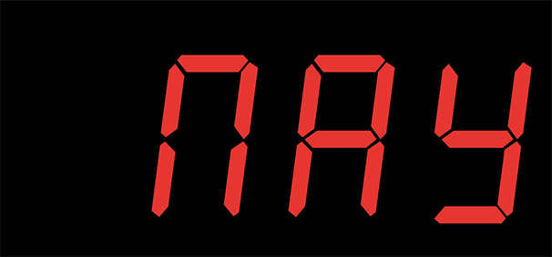 | TRUE | 15
На дисплее горит Good. | В приборе работает тестовая программа, предназначенная для тестирования работоспособности внутренних узлов. Прибор необходимо отправить производителю для установки рабочей программы. | 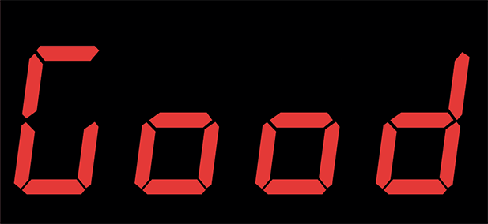 | TRUE | 16
Аварийный режим -У- ↔ Р Х.Х - В системе обнаружена небольшая утечка воды. | “Р Х.Х” – давление в системе водоснабжения. (зеленый светодиод горит и мигает 1 раз в 2 секунды, красный светодиод не горит, звуковой сигнал 1 раз в 2 секунды). На дисплее мигает -У- и давление. Прибор предупреждает, что в системе имеется небольшая утечка воды. Необходимо устранить утечку воды |  | TRUE | 17

